bug1
ID: |  | 23
Tittle: |  | При выборе вариантов, размера и стоимости одежды не срабатывает кнопка "Найти" внизу страницы
Description:
 | Steps to reproduce: | 1.Выбрать размер 2. Выбрать цвет одежды 3. Указатьь стоимость 4. Нажать "Найти"
 | Actual result: | Страница остается неизменной (см. Attachment)
 | Expected result: | Находятся варианты в соответствии с запросом
 | Environment: | Windows 10 Pro
Component: | Сайт Shop.Bugred.Ru
Severity: | Major
Priority: | Hight
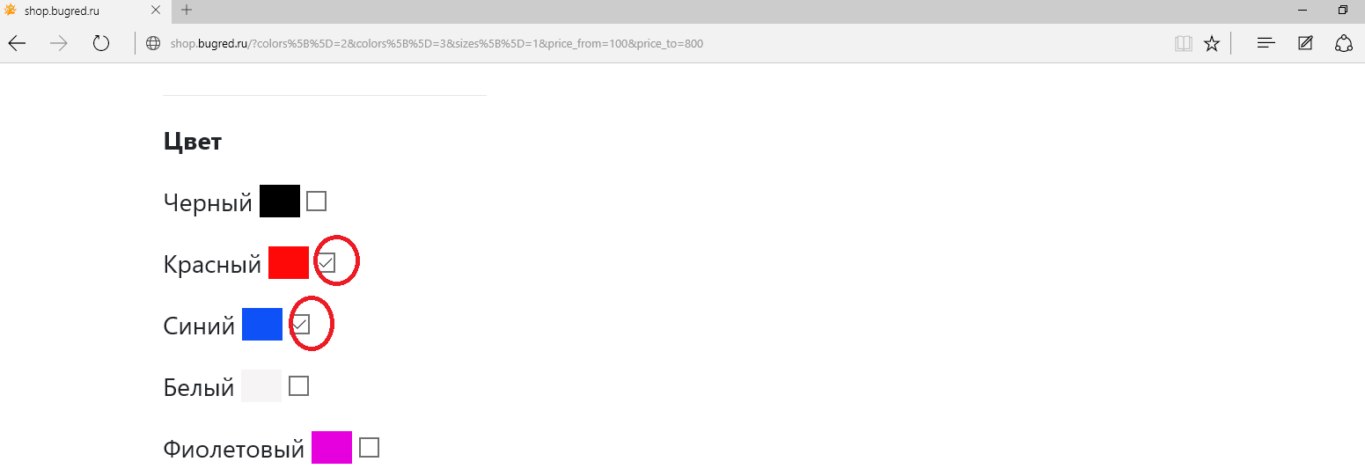
Assignee: | Дэвид Малан
Attachment:

bug2
ID: |  | 33
Tittle: |  | 1. При нажатии на картинку, обозначающую товар в разделе все товары не осуществляется ее отображения
Description:
 | Steps to reproduce: | 1. Зайти в раздел "Все товары" 2. Кликнуть кнопкой мыши на любой товар (например, футболка) - на картинку
 | Actual result: | Картинка не отображается (смотри Attachment)
 | Expected result: | Картинка отображается
 | Environment: | Windows 10 Pro
Component: | Все товары
Severity: | High
Priority: | Medium
Assignee: | Дэвид Малан
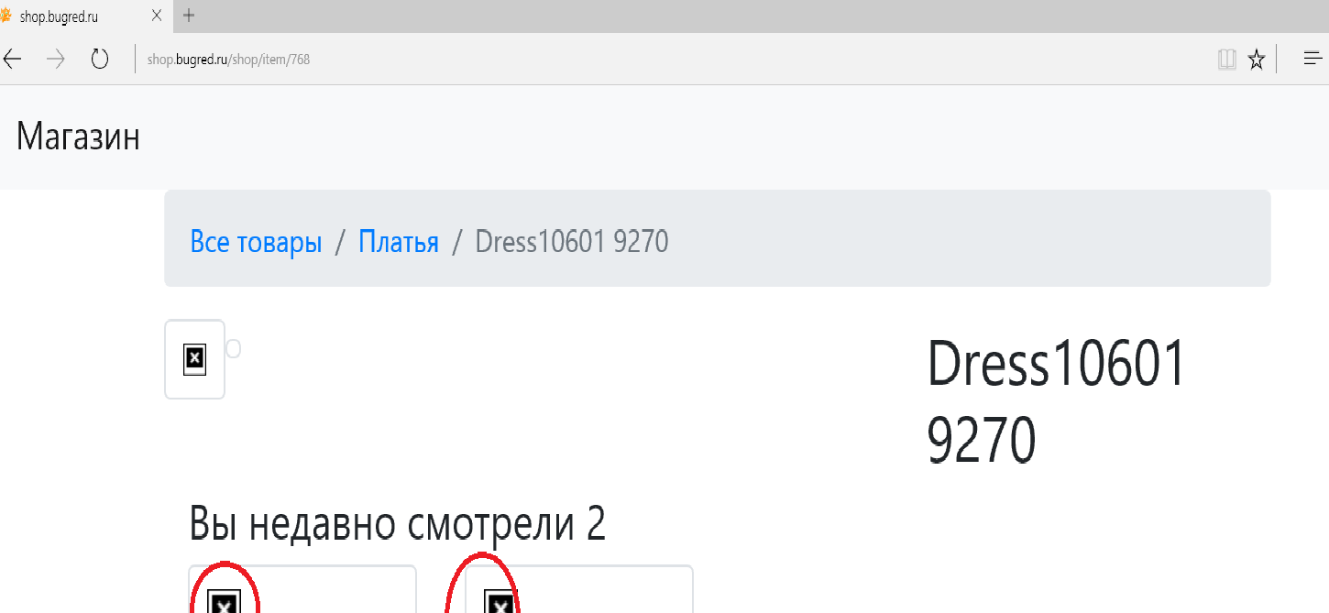
Attachment:

bug3
ID: |  | 22222
Tittle: |  | При смене языкового регистра на странице опросника в графе "External ID" происходит "перезагрузка страницы"
Description:
 | Steps to reproduce: | 1. Зайти в раздел "Все товары" 2. Кликнуть кнопкой мыши на товар, например "Шортики"
 | Actual result: | При нажатии на изображение "Шортики" система не реагирует (смотри Attachment)
 | Expected result: | При нажатии на поле для картинки, изоражение показывается
 | Environment: | Windows 10 Pro
Component: | Все товары
Severity: | Minor
Priority: | Low
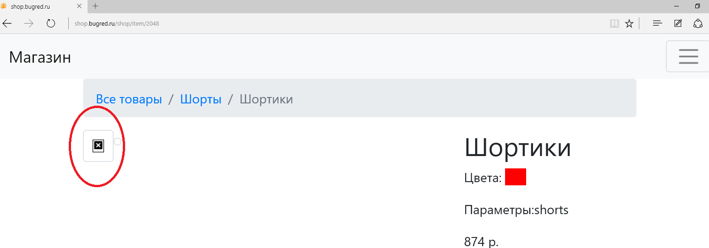
Assignee: | David J Malan
Attachment:

